ejercico1A
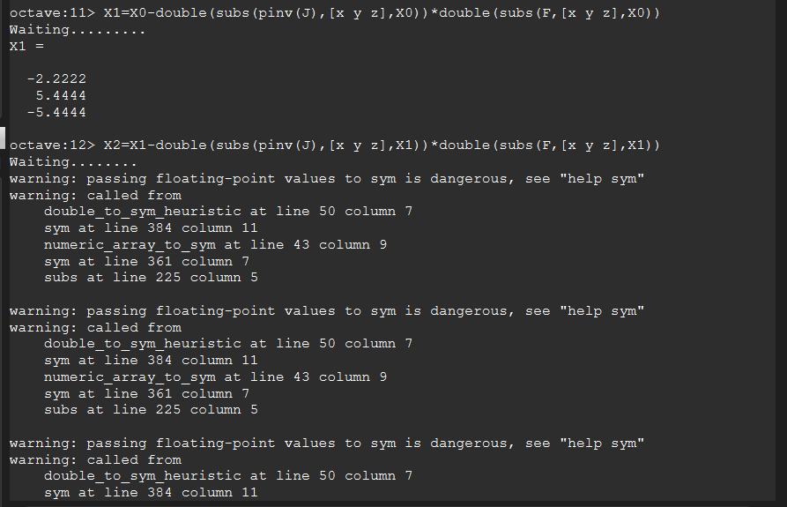
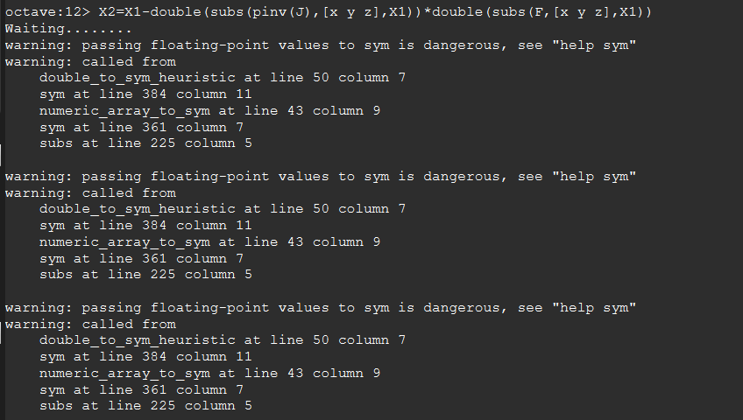
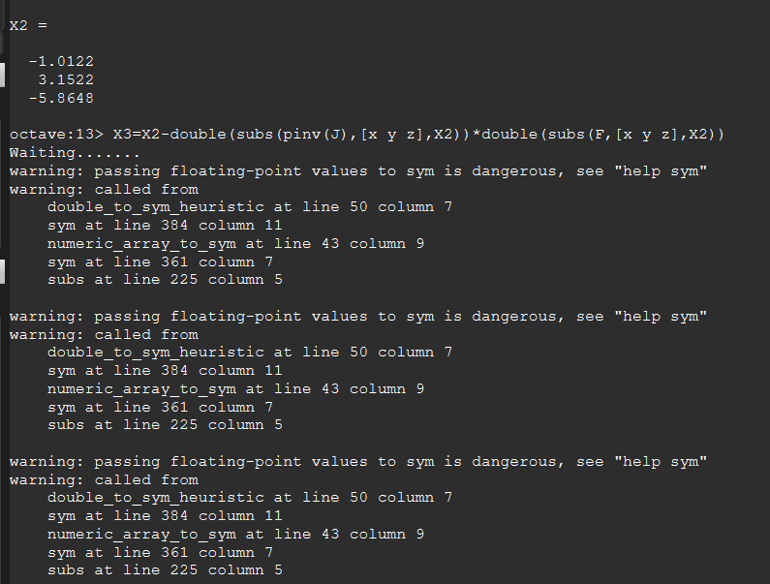
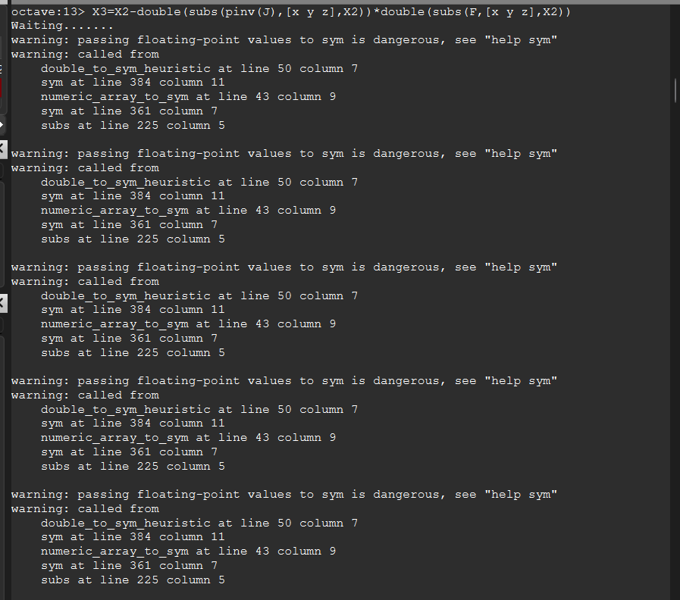
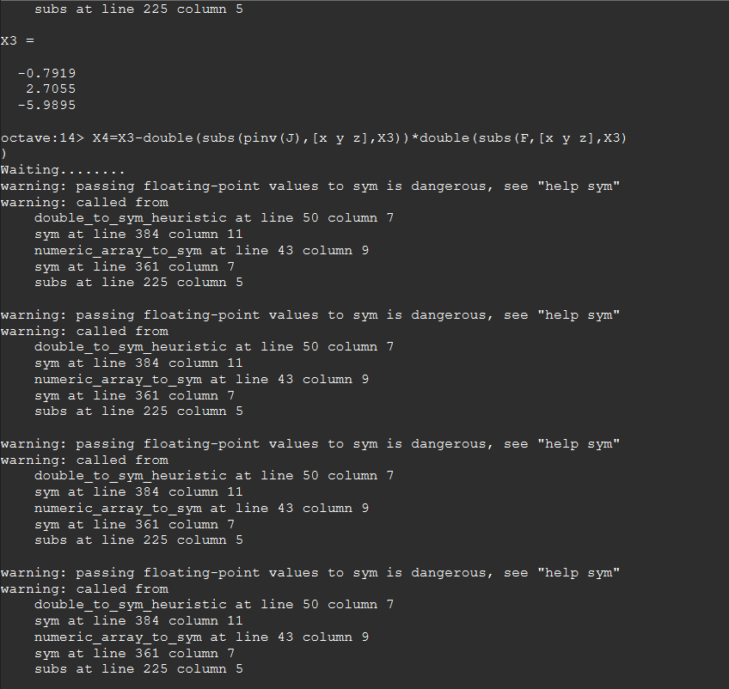
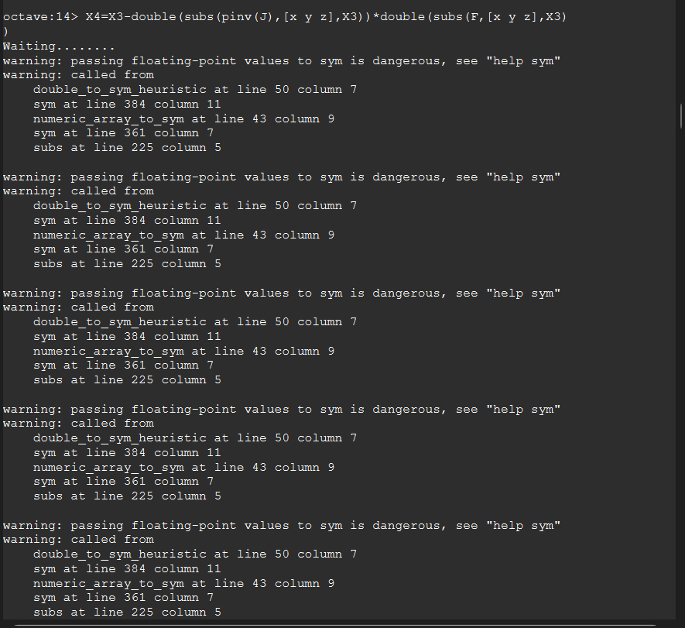
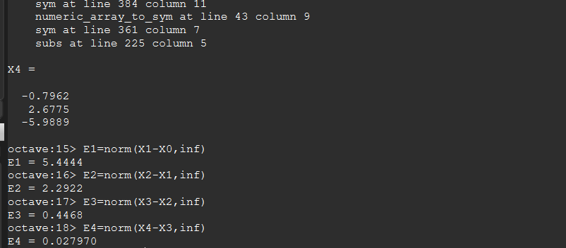
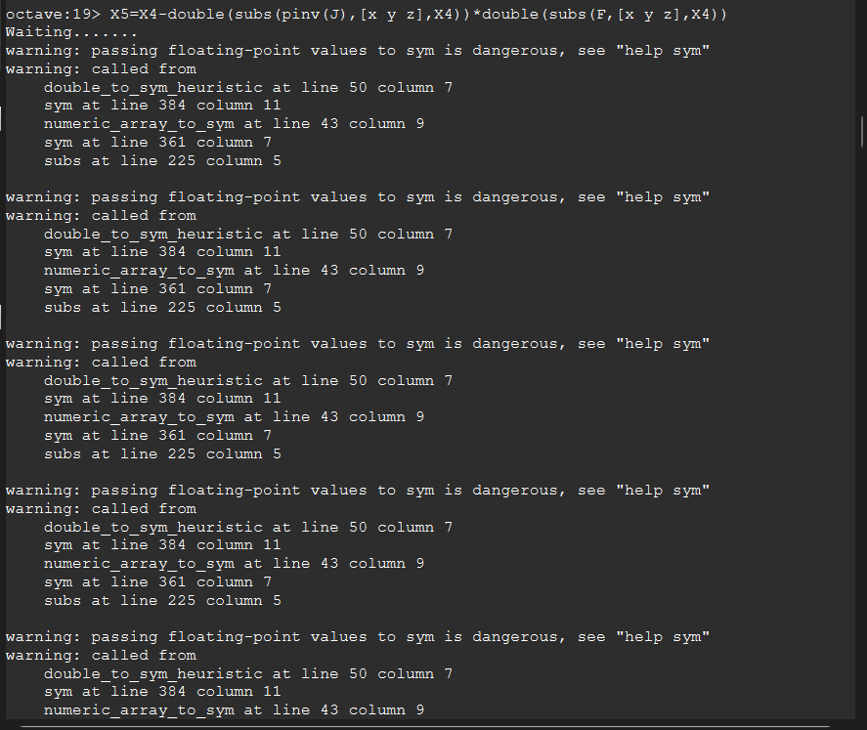
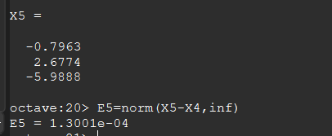
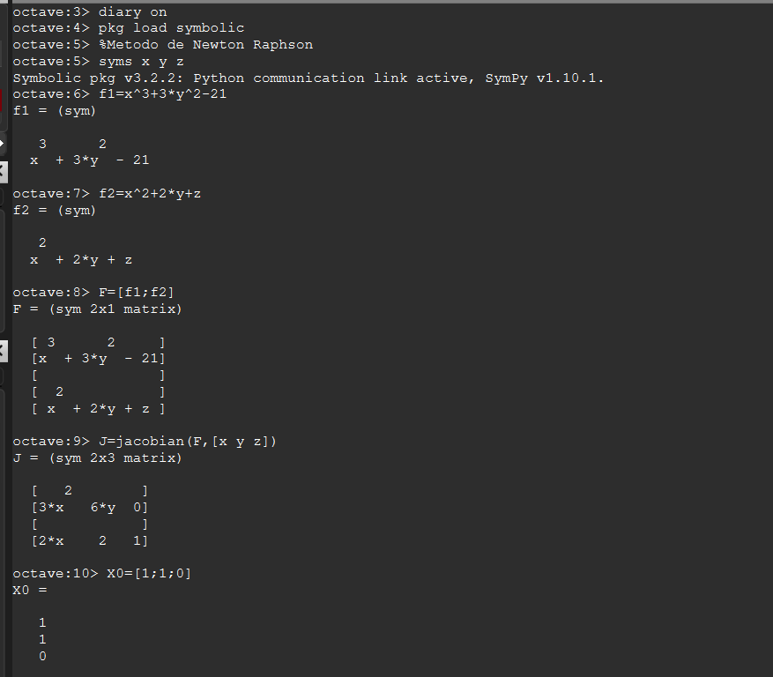
EJERCICIO1

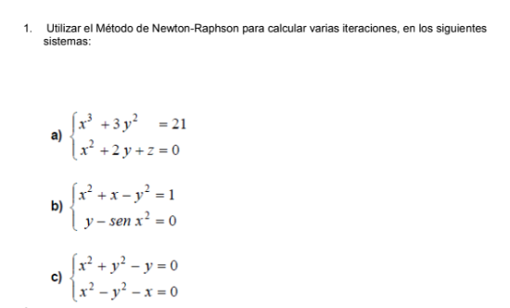
 | i | xi | Ei
 | 0 | 1
 |  | 1
 |  | 0
 | 1 | -2.2222 | 5.4444
 |  | 5.4444
 |  | -5.4444
 | 2 | -1.0122 | 2.2922
 |  | 3.1522
 |  | -5.8648
 | 3 | -0.7919 | 0.4468
 |  | 2.7055
 |  | -5.9895
 | 4 | -0.7962 | 0.02797
 |  | 2.6775
 |  | -5.9889
 | 5 | -0.7963 | 0.00013001
 |  | 2.6774
 |  | -5.9888

Ejercicio1B
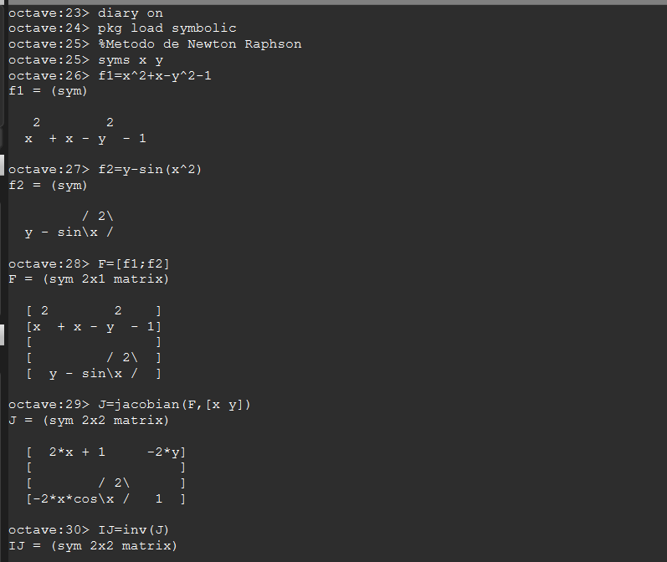
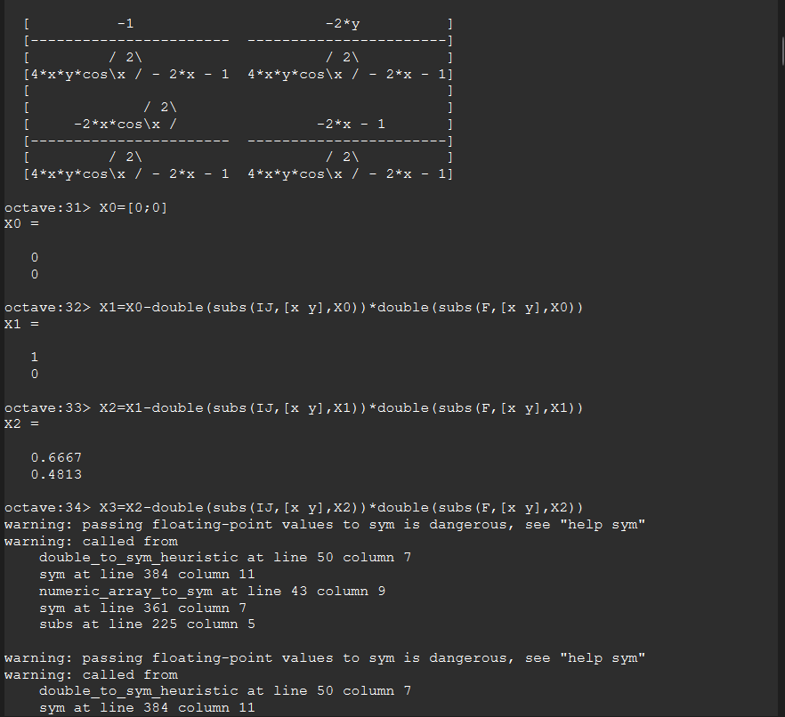
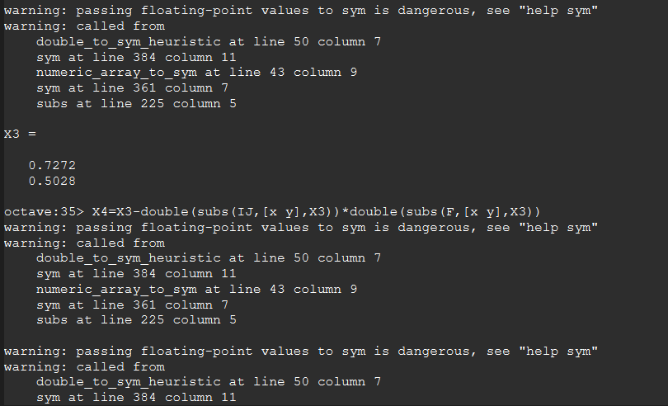
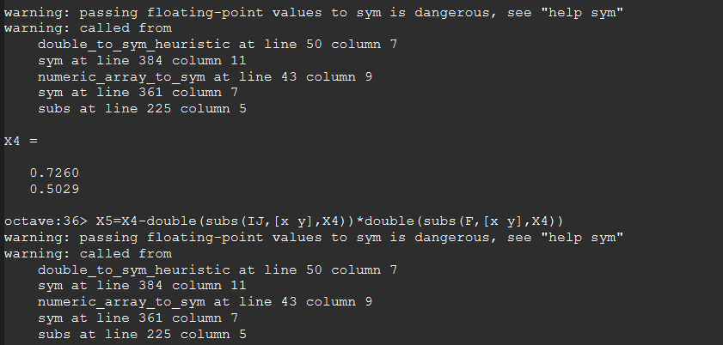
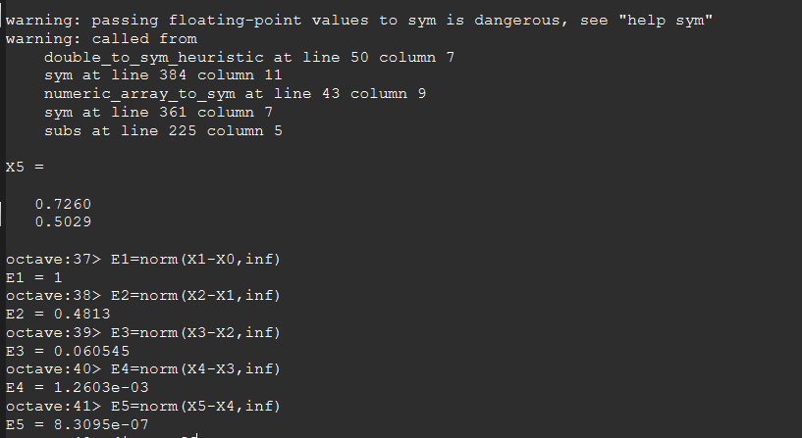
i | xi | Ei
0 | 0
 | 0
1 | 1 | 1
 | 0
2 | 0.6667 | 0.481269
 | 0.4813
3 | 0.7272 | 0.0605453
 | 0.5028
4 | 0.726 | 0.00126039
 | 0.5029
5 | 0.726 | 8.80949E-07
 | 0.5029

ejercicio1C
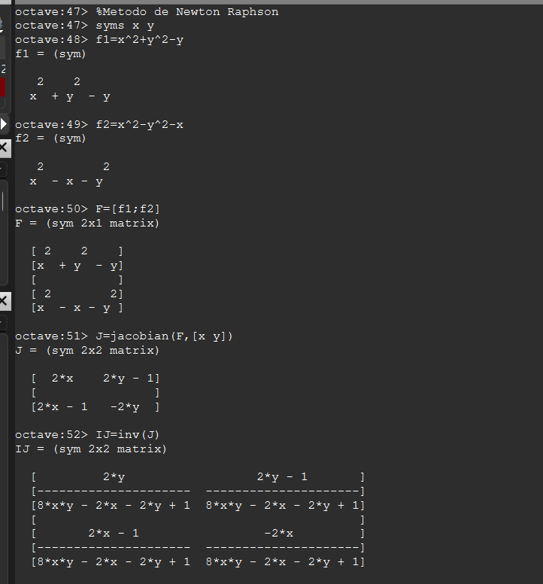
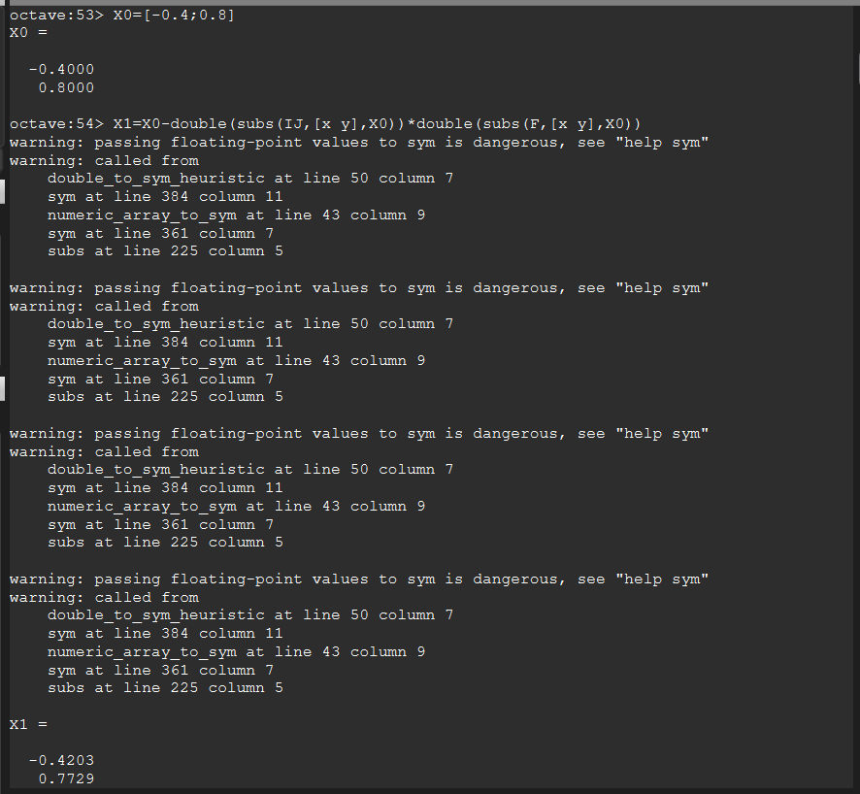
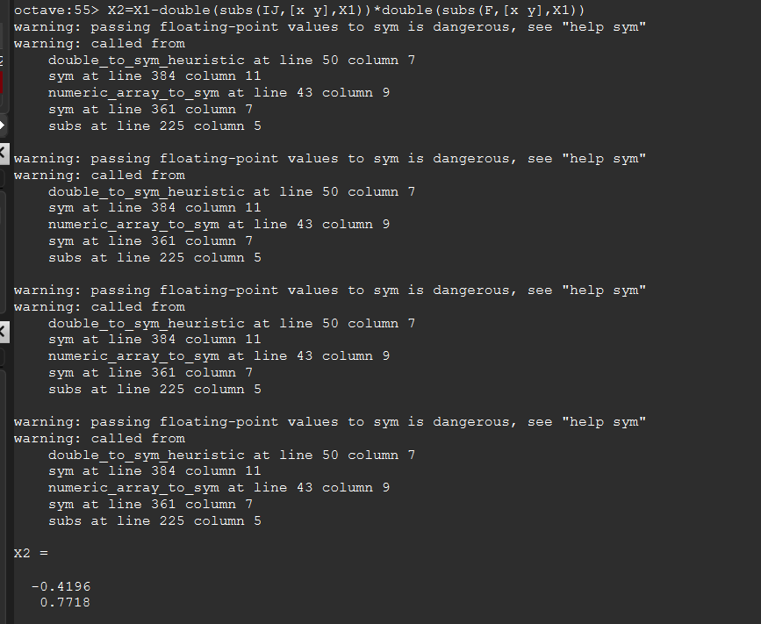
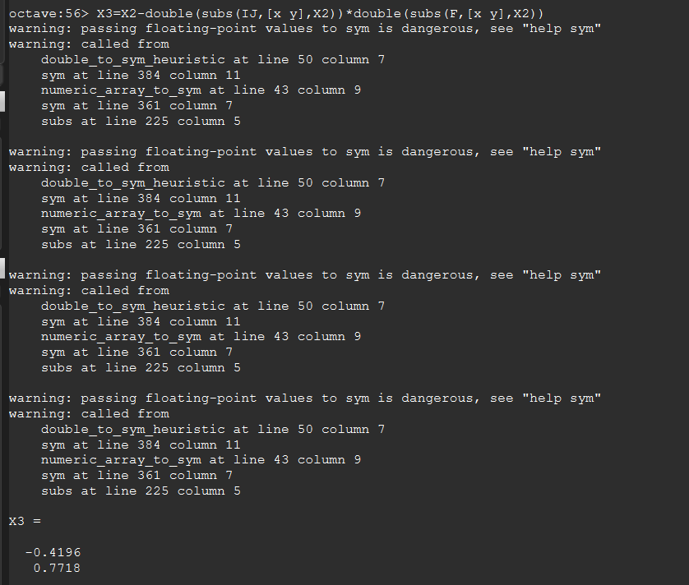
 | SOLUCION

i | xi | Ei
0 | -0.4
 | 0.8
1 | -0.420339 | 0.0271186
 | 0.772881
2 | -0.419644 | 0.00103539
 | 0.771846
3 | -0.419643 | 1.4611E-06
 | 0.771845

ejercicio2_metodo
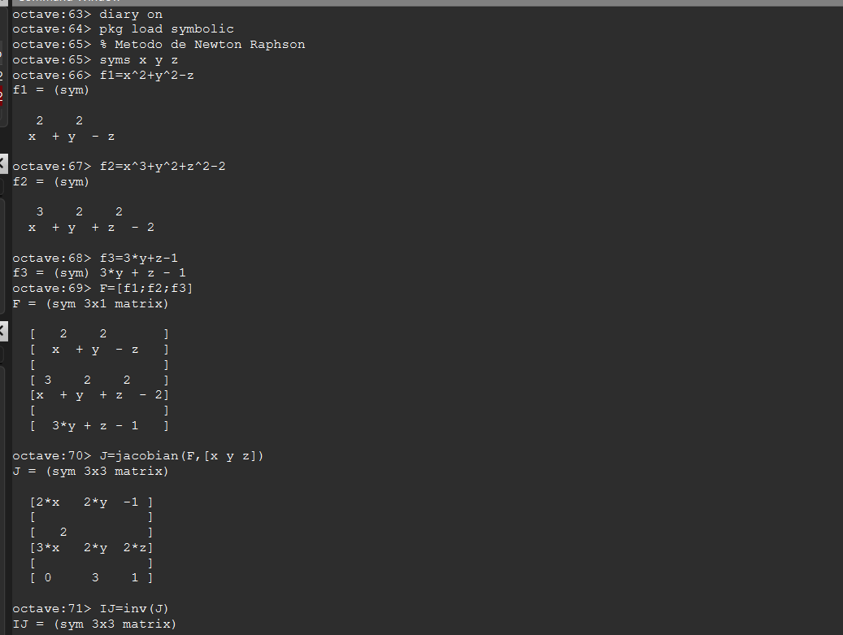
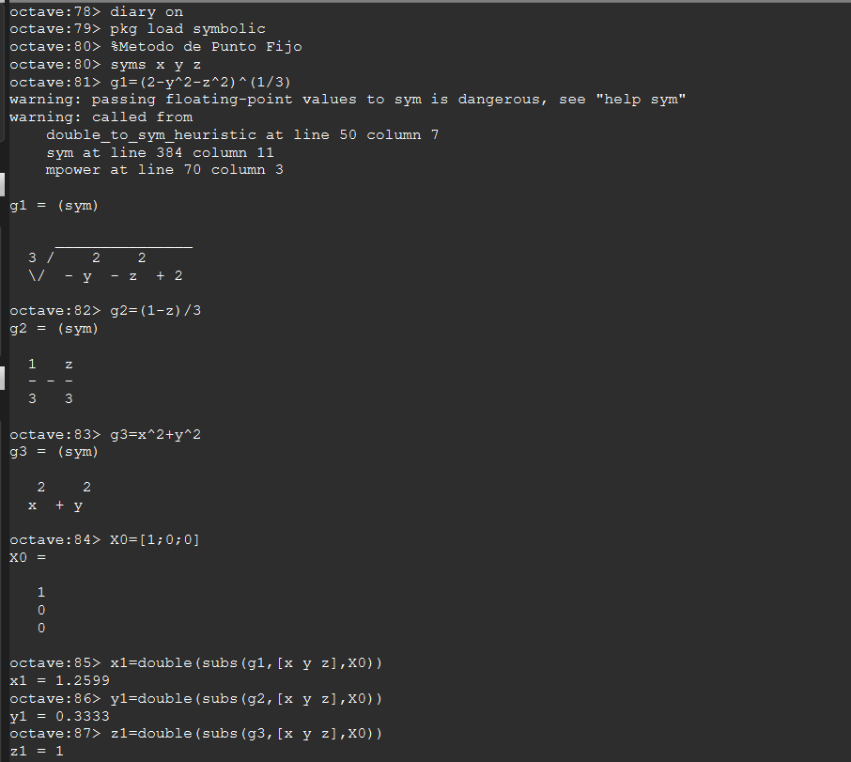
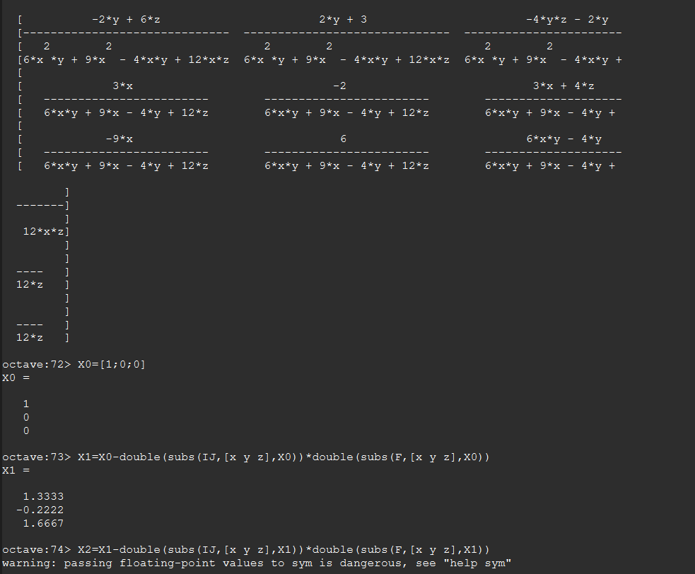
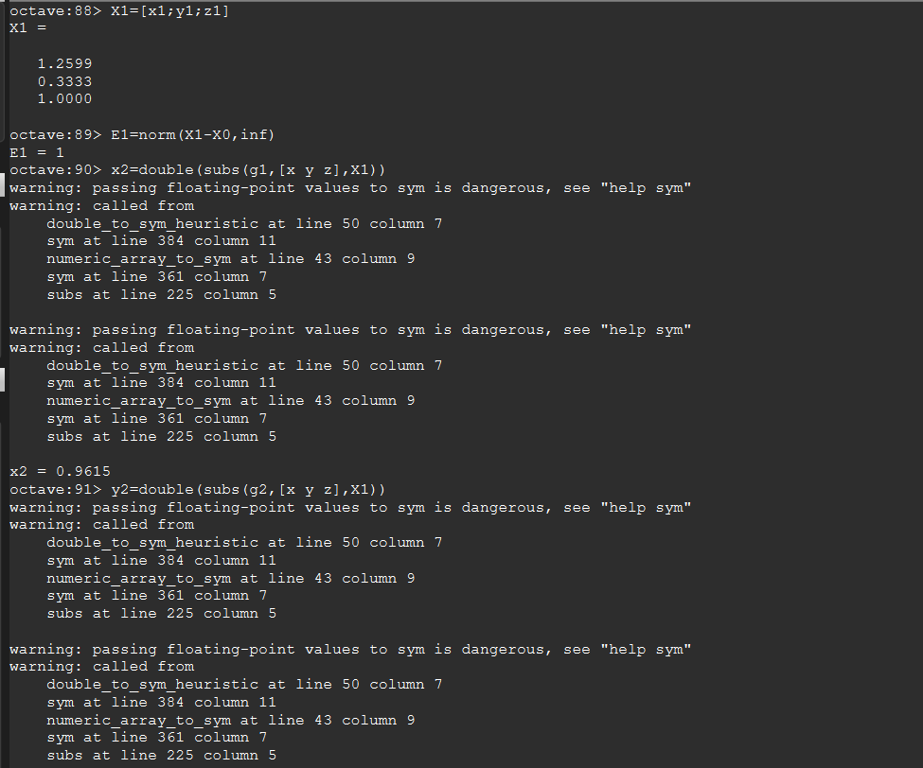
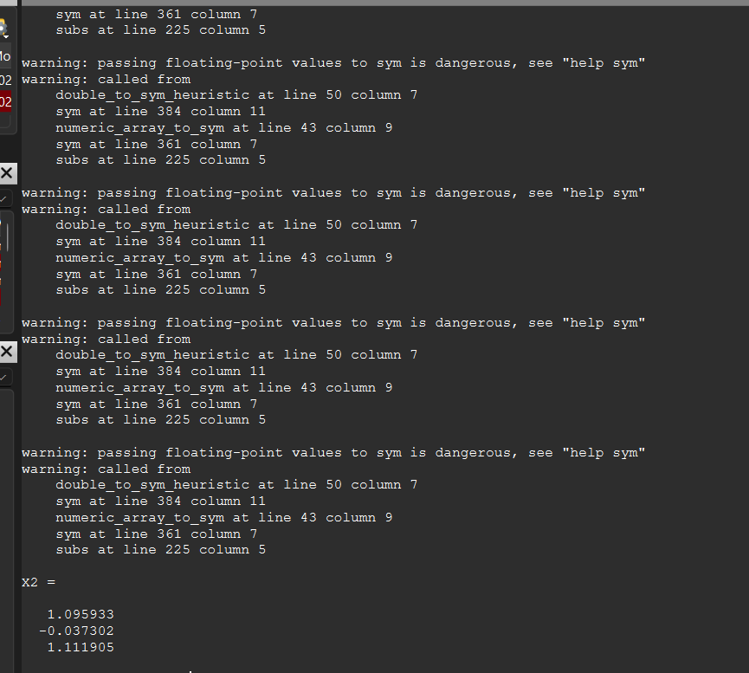
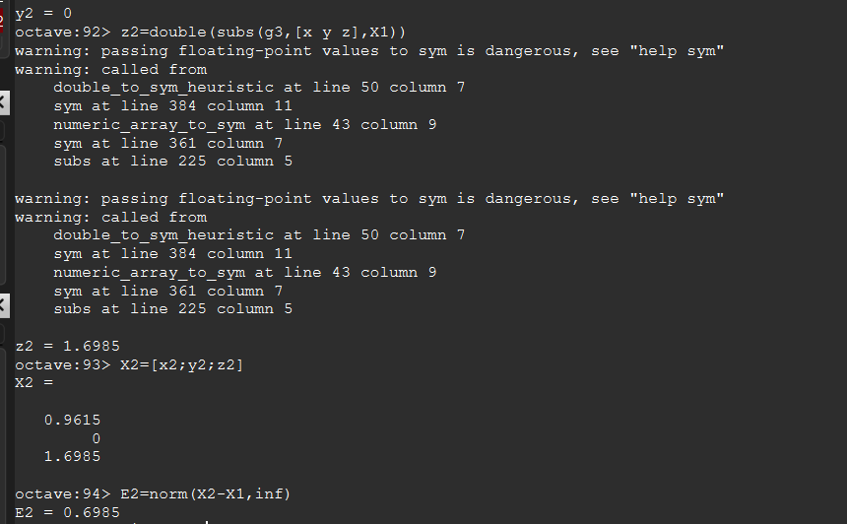
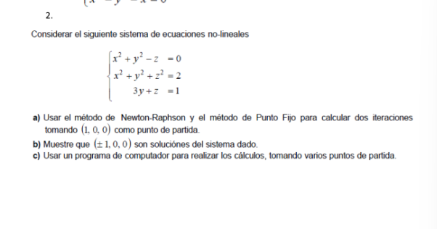
i | xi | Ei | i | xi | Ei
0 | 1 |  | 0 | 1
 | 0 |  |  | 0
 | 0 |  |  | 0
1 | 1.333333 | 1.666667 | 1 | 1.259921 | 1
 | -0.222222 |  |  | 0.333333
 | 1.666667 |  |  | 1
2 | 1.095933 | 0.554762 | 2 | 0.9615 | 0.698512
 | -0.037302 |  |  | 0
 | 1.111905 |  |  | 1.698512

Ejercicio2C
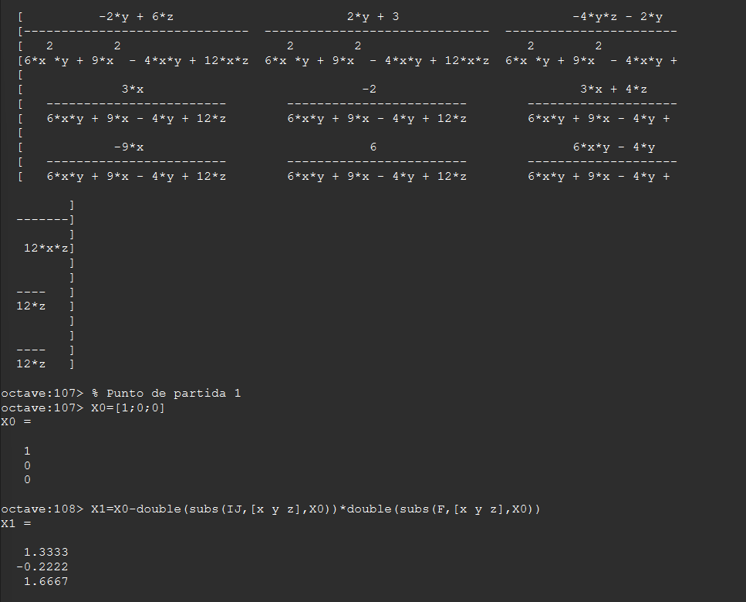
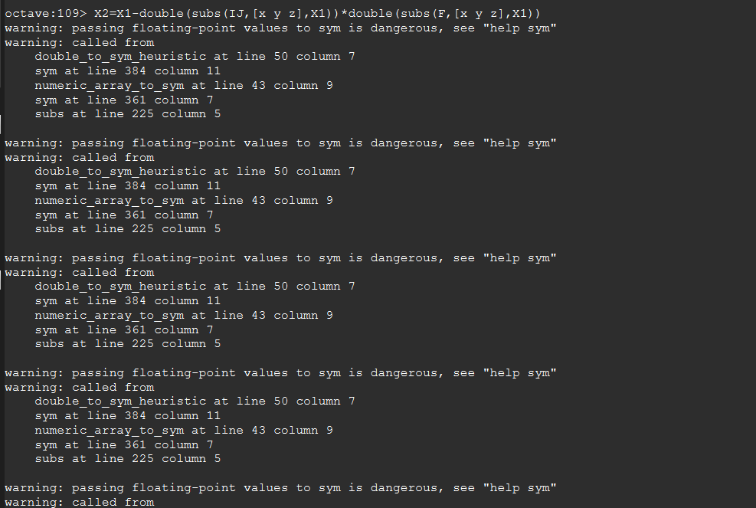
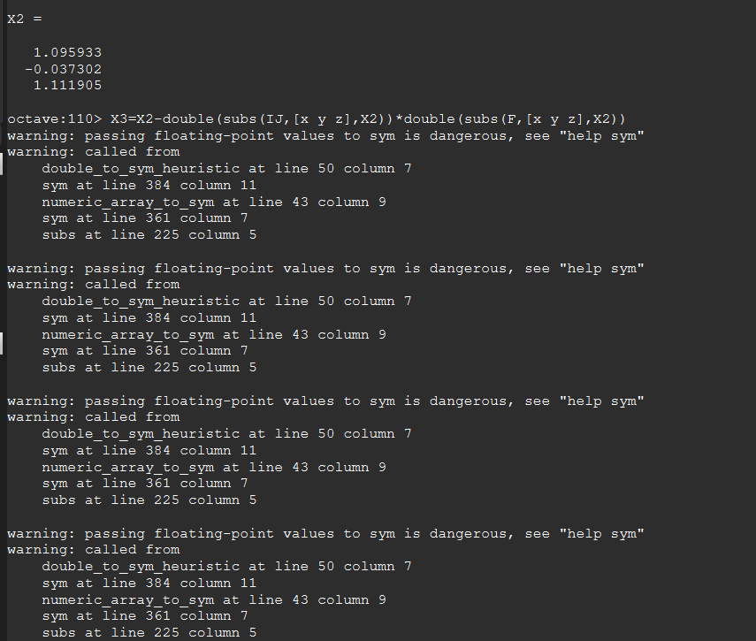
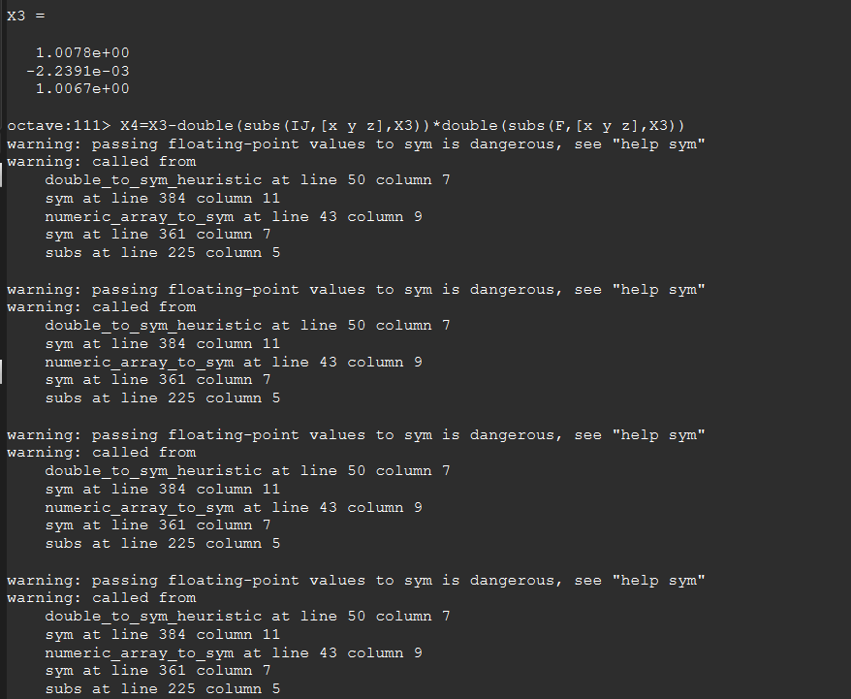
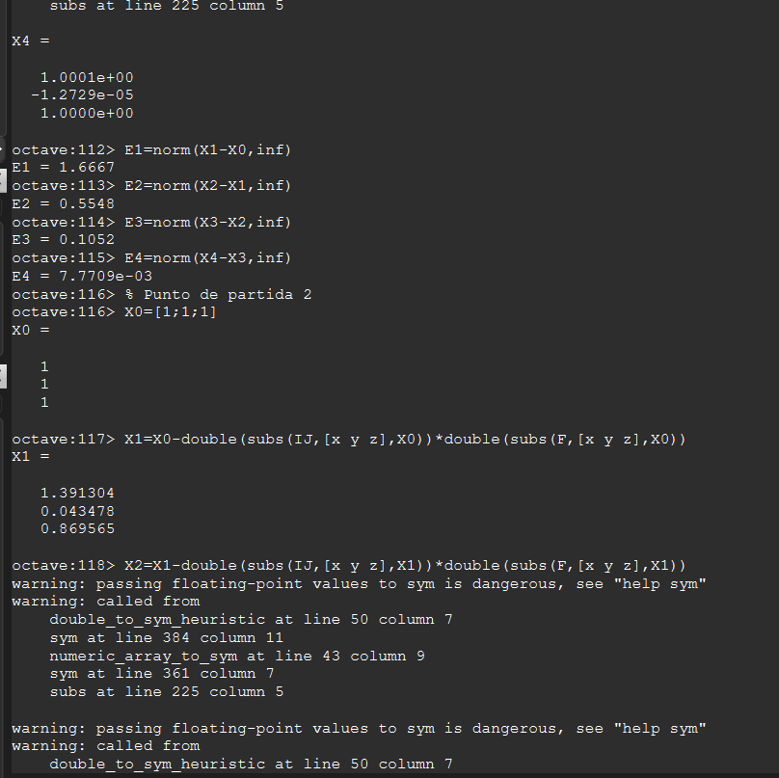
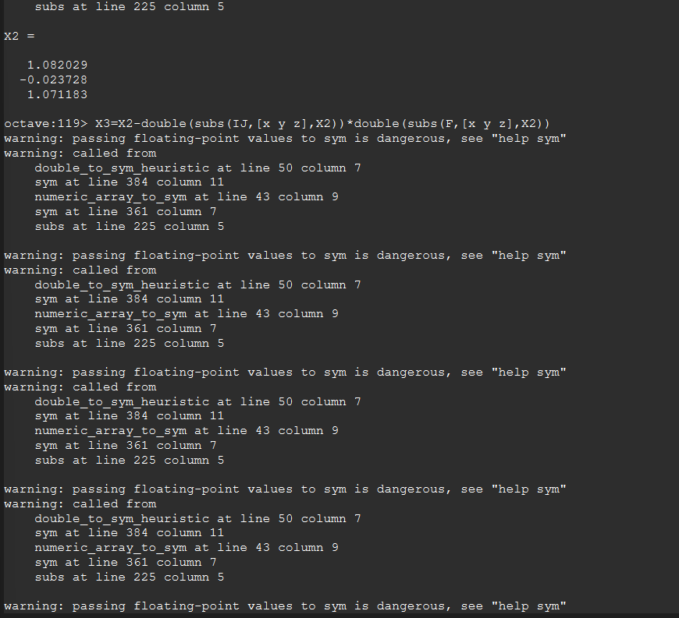
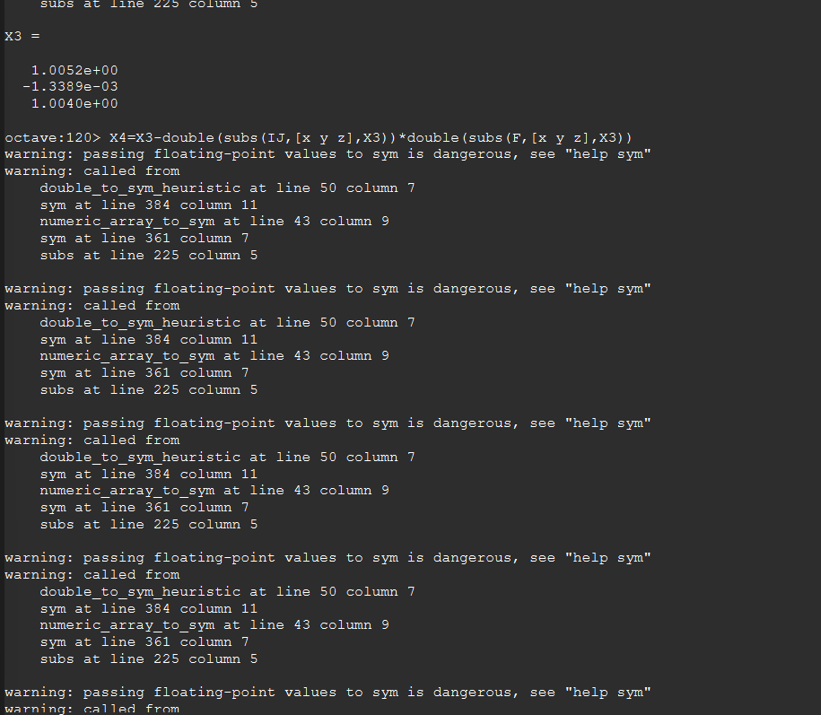
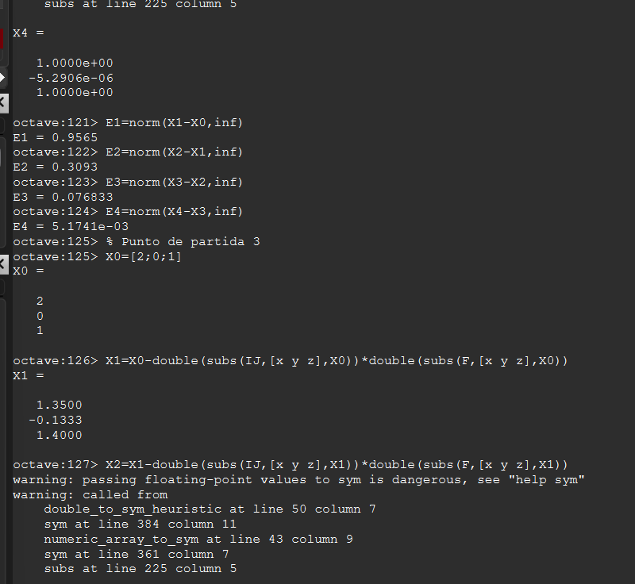
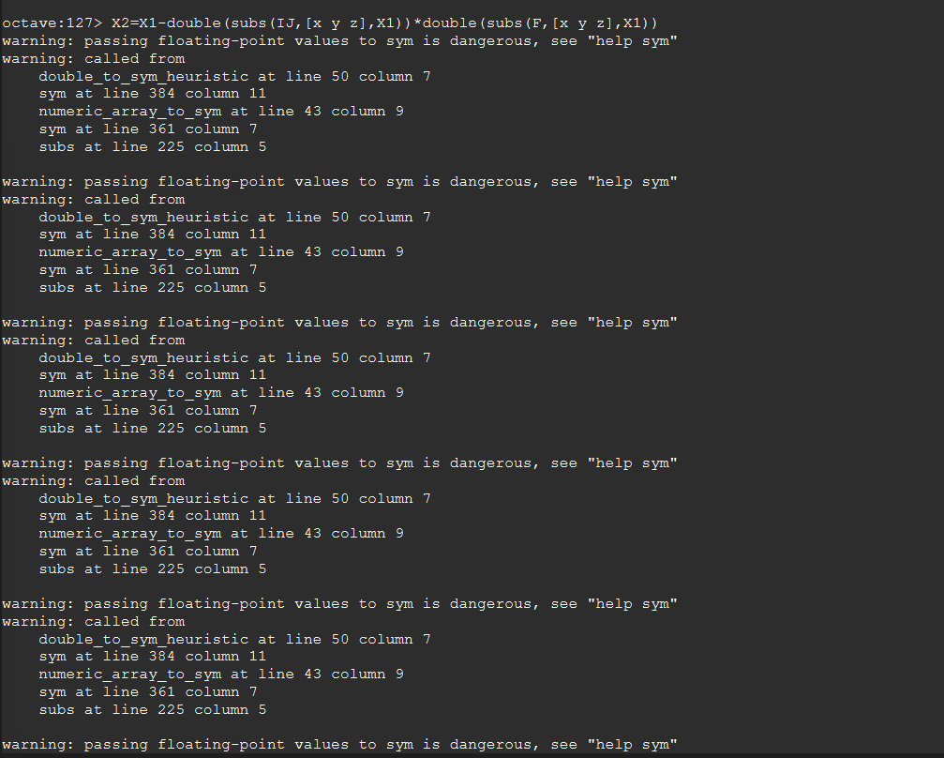
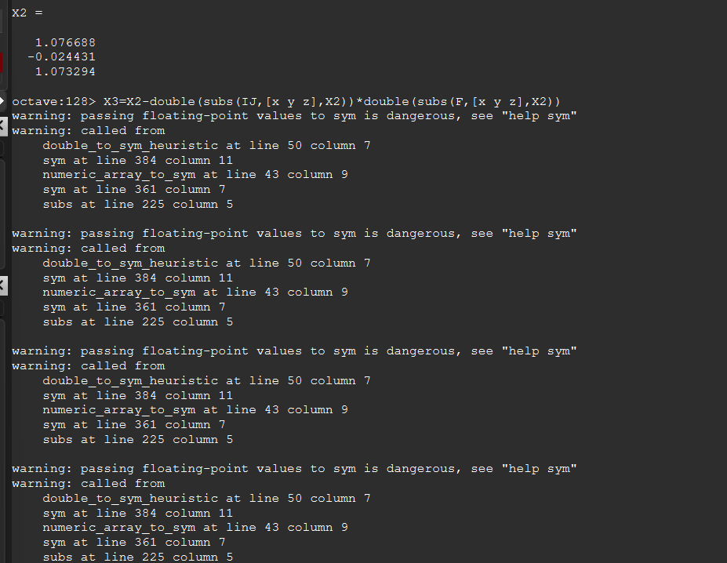
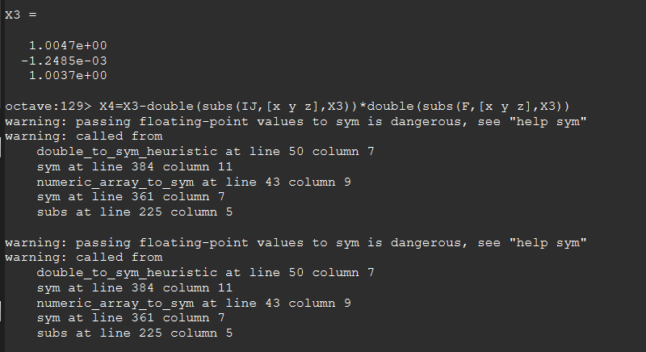
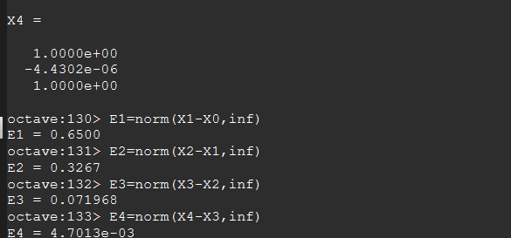
ejercicico2_c)

 | i | x | y
 | 0 | 1 | 0
 | 1 | 1.333333 | -0.222222
 | 2 | 1.095933 | -0.037302
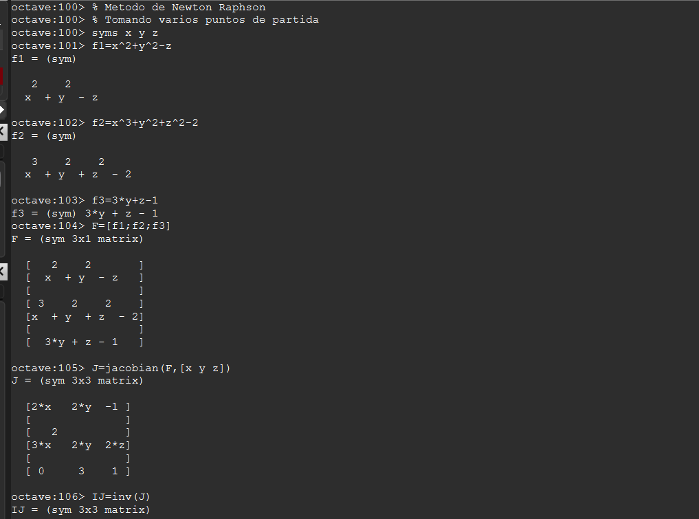
 | 3 | 1.007822 | -0.002239
 | 4 | 1.000052 | -0.000013
 | 5 | 1 | 0

 | i | x | y
 | 0 | 1 | 1
 | 1 | 1.391304 | 0.043478
 | 2 | 1.082029 | -0.023728
 | 3 | 1.005196 | -0.001339
 | 4 | 1.000022 | -0.000005
 | 5 | 1 | 0

 | i | x | y
 | 0 | 2 | 0
 | 1 | 1.35 | -0.133333
 | 2 | 1.076688 | -0.024431
 | 3 | 1.004719 | -0.001249
 | 4 | 1.000018 | -0.000004
 | 5 | 1 | 0

